sheet
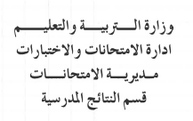
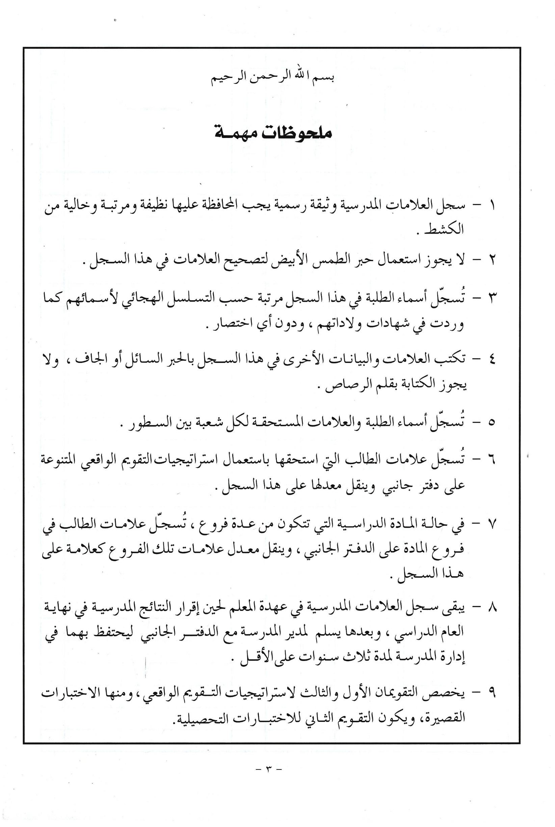

 |  |  | الشعبة ( |  |  | ) | المادة الدراسية
الرقم المتسلسل | الاســــــــــــــــــم | أ | ب | جـ | د | هـ | و | ز | حـ | ط | ي | النتيجة السنوية |  | ملحوظــــــــات
 |  | التقـــــــــويم الاول | التقـــــــــويم الثاني | التقـــــــــويم الثالث | التــــــــقويم الرابع | نتيجة الفصل الأول أ + ب + جـ + د | التقـــــــــويم الاول | التقـــــــــويم الثاني | التقـــــــــويم الثالث | التــــــــقويم الرابع | نتيجة الفصل الثاني و + ز + حـ + ط | هـ + ي 2 | نتيجة تقويم الإكمال
 |  | 25% | 25% | 25% | 25% | 100% | 25% | 25% | 25% | 25% | 100% | 100%

 |  |  | الشعبة ( |  |  | ) | المادة الدراسية
الرقم المتسلسل | الاســــــــــــــــــم | أ | ب | جـ | د | هـ | و | ز | حـ | ط | ي | النتيجة السنوية |  | ملحوظــــــــات
 |  | التقـــــــــويم الاول | التقـــــــــويم الثاني | التقـــــــــويم الثالث | التــــــــقويم الرابع | نتيجة الفصل الأول أ + ب + جـ + د | التقـــــــــويم الاول | التقـــــــــويم الثاني | التقـــــــــويم الثالث | التــــــــقويم الرابع | نتيجة الفصل الثاني و + ز + حـ + ط | هـ + ي 2 | نتيجة تقويم الإكمال
 |  | 25% | 25% | 25% | 25% | 100% | 25% | 25% | 25% | 25% | 100% | 100%

 |  |  | الشعبة ( |  |  | ) | المادة الدراسية

الرقم المتسلسل | الاســــــــــــــــــم | أ | ب | جـ | د | هـ | و | ز | حـ | ط | ي | النتيجة السنوية |  | ملحوظــــــــات
 |  | التقـــــــــويم الاول | التقـــــــــويم الثاني | التقـــــــــويم الثالث | التــــــــقويم الرابع | نتيجة الفصل الأول أ + ب + جـ + د | التقـــــــــويم الاول | التقـــــــــويم الثاني | التقـــــــــويم الثالث | التــــــــقويم الرابع | نتيجة الفصل الثاني و + ز + حـ + ط | هـ + ي 2 | نتيجة تقويم الإكمال
 |  | 25% | 25% | 25% | 25% | 100% | 25% | 25% | 25% | 25% | 100% | 100%

 |  |  | الشعبة ( |  |  | ) | المادة الدراسية

الرقم المتسلسل | الاســــــــــــــــــم | أ | ب | جـ | د | هـ | و | ز | حـ | ط | ي | النتيجة السنوية |  | ملحوظــــــــات
 |  | التقـــــــــويم الاول | التقـــــــــويم الثاني | التقـــــــــويم الثالث | التــــــــقويم الرابع | نتيجة الفصل الأول أ + ب + جـ + د | التقـــــــــويم الاول | التقـــــــــويم الثاني | التقـــــــــويم الثالث | التــــــــقويم الرابع | نتيجة الفصل الثاني و + ز + حـ + ط | هـ + ي 2 | نتيجة تقويم الإكمال
 |  | 25% | 25% | 25% | 25% | 100% | 25% | 25% | 25% | 25% | 100% | 100%

 |  |  | الشعبة ( |  |  | ) | المادة الدراسية

الرقم المتسلسل | الاســــــــــــــــــم | أ | ب | جـ | د | هـ | و | ز | حـ | ط | ي | النتيجة السنوية |  | ملحوظــــــــات
 |  | التقـــــــــويم الاول | التقـــــــــويم الثاني | التقـــــــــويم الثالث | التــــــــقويم الرابع | نتيجة الفصل الأول أ + ب + جـ + د | التقـــــــــويم الاول | التقـــــــــويم الثاني | التقـــــــــويم الثالث | التــــــــقويم الرابع | نتيجة الفصل الثاني و + ز + حـ + ط | هـ + ي 2 | نتيجة تقويم الإكمال
 |  | 25% | 25% | 25% | 25% | 100% | 25% | 25% | 25% | 25% | 100% | 100%

 |  |  | الشعبة ( |  |  | ) | المادة الدراسية

الرقم المتسلسل | الاســــــــــــــــــم | أ | ب | جـ | د | هـ | و | ز | حـ | ط | ي | النتيجة السنوية |  | ملحوظــــــــات
 |  | التقـــــــــويم الاول | التقـــــــــويم الثاني | التقـــــــــويم الثالث | التــــــــقويم الرابع | نتيجة الفصل الأول أ + ب + جـ + د | التقـــــــــويم الاول | التقـــــــــويم الثاني | التقـــــــــويم الثالث | التــــــــقويم الرابع | نتيجة الفصل الثاني و + ز + حـ + ط | هـ + ي 2 | نتيجة تقويم الإكمال
 |  | 25% | 25% | 25% | 25% | 100% | 25% | 25% | 25% | 25% | 100% | 100%

 |  |  | الشعبة ( |  |  | ) | المادة الدراسية

الرقم المتسلسل | الاســــــــــــــــــم | أ | ب | جـ | د | هـ | و | ز | حـ | ط | ي | النتيجة السنوية |  | ملحوظــــــــات
 |  | التقـــــــــويم الاول | التقـــــــــويم الثاني | التقـــــــــويم الثالث | التــــــــقويم الرابع | نتيجة الفصل الأول أ + ب + جـ + د | التقـــــــــويم الاول | التقـــــــــويم الثاني | التقـــــــــويم الثالث | التــــــــقويم الرابع | نتيجة الفصل الثاني و + ز + حـ + ط | هـ + ي 2 | نتيجة تقويم الإكمال
 |  | 25% | 25% | 25% | 25% | 100% | 25% | 25% | 25% | 25% | 100% | 100%

 |  |  | الشعبة ( |  |  | ) | المادة الدراسية

الرقم المتسلسل | الاســــــــــــــــــم | أ | ب | جـ | د | هـ | و | ز | حـ | ط | ي | النتيجة السنوية |  | ملحوظــــــــات
 |  | التقـــــــــويم الاول | التقـــــــــويم الثاني | التقـــــــــويم الثالث | التــــــــقويم الرابع | نتيجة الفصل الأول أ + ب + جـ + د | التقـــــــــويم الاول | التقـــــــــويم الثاني | التقـــــــــويم الثالث | التــــــــقويم الرابع | نتيجة الفصل الثاني و + ز + حـ + ط | هـ + ي 2 | نتيجة تقويم الإكمال
 |  | 25% | 25% | 25% | 25% | 100% | 25% | 25% | 25% | 25% | 100% | 100%

 |  |  | الشعبة ( |  |  | ) | المادة الدراسية

الرقم المتسلسل | الاســــــــــــــــــم | أ | ب | جـ | د | هـ | و | ز | حـ | ط | ي | النتيجة السنوية |  | ملحوظــــــــات
 |  | التقـــــــــويم الاول | التقـــــــــويم الثاني | التقـــــــــويم الثالث | التــــــــقويم الرابع | نتيجة الفصل الأول أ + ب + جـ + د | التقـــــــــويم الاول | التقـــــــــويم الثاني | التقـــــــــويم الثالث | التــــــــقويم الرابع | نتيجة الفصل الثاني و + ز + حـ + ط | هـ + ي 2 | نتيجة تقويم الإكمال
 |  | 25% | 25% | 25% | 25% | 100% | 25% | 25% | 25% | 25% | 100% | 100%

 |  |  | الشعبة ( |  |  | ) | المادة الدراسية

الرقم المتسلسل | الاســــــــــــــــــم | أ | ب | جـ | د | هـ | و | ز | حـ | ط | ي | النتيجة السنوية |  | ملحوظــــــــات
 |  | التقـــــــــويم الاول | التقـــــــــويم الثاني | التقـــــــــويم الثالث | التــــــــقويم الرابع | نتيجة الفصل الأول أ + ب + جـ + د | التقـــــــــويم الاول | التقـــــــــويم الثاني | التقـــــــــويم الثالث | التــــــــقويم الرابع | نتيجة الفصل الثاني و + ز + حـ + ط | هـ + ي 2 | نتيجة تقويم الإكمال
 |  | 25% | 25% | 25% | 25% | 100% | 25% | 25% | 25% | 25% | 100% | 100%

 |  |  | الشعبة ( |  |  | ) | المادة الدراسية

الرقم المتسلسل | الاســــــــــــــــــم | أ | ب | جـ | د | هـ | و | ز | حـ | ط | ي | النتيجة السنوية |  | ملحوظــــــــات
 |  | التقـــــــــويم الاول | التقـــــــــويم الثاني | التقـــــــــويم الثالث | التــــــــقويم الرابع | نتيجة الفصل الأول أ + ب + جـ + د | التقـــــــــويم الاول | التقـــــــــويم الثاني | التقـــــــــويم الثالث | التــــــــقويم الرابع | نتيجة الفصل الثاني و + ز + حـ + ط | هـ + ي 2 | نتيجة تقويم الإكمال
 |  | 25% | 25% | 25% | 25% | 100% | 25% | 25% | 25% | 25% | 100% | 100%

 |  |  | الشعبة ( |  |  | ) | المادة الدراسية

الرقم المتسلسل | الاســــــــــــــــــم | أ | ب | جـ | د | هـ | و | ز | حـ | ط | ي | النتيجة السنوية |  | ملحوظــــــــات
 |  | التقـــــــــويم الاول | التقـــــــــويم الثاني | التقـــــــــويم الثالث | التــــــــقويم الرابع | نتيجة الفصل الأول أ + ب + جـ + د | التقـــــــــويم الاول | التقـــــــــويم الثاني | التقـــــــــويم الثالث | التــــــــقويم الرابع | نتيجة الفصل الثاني و + ز + حـ + ط | هـ + ي 2 | نتيجة تقويم الإكمال
 |  | 25% | 25% | 25% | 25% | 100% | 25% | 25% | 25% | 25% | 100% | 100%

 |  |  | الشعبة ( |  |  | ) | المادة الدراسية

الرقم المتسلسل | الاســــــــــــــــــم | أ | ب | جـ | د | هـ | و | ز | حـ | ط | ي | النتيجة السنوية |  | ملحوظــــــــات
 |  | التقـــــــــويم الاول | التقـــــــــويم الثاني | التقـــــــــويم الثالث | التــــــــقويم الرابع | نتيجة الفصل الأول أ + ب + جـ + د | التقـــــــــويم الاول | التقـــــــــويم الثاني | التقـــــــــويم الثالث | التــــــــقويم الرابع | نتيجة الفصل الثاني و + ز + حـ + ط | هـ + ي 2 | نتيجة تقويم الإكمال
 |  | 25% | 25% | 25% | 25% | 100% | 25% | 25% | 25% | 25% | 100% | 100%

 |  |  | الشعبة ( |  |  | ) | المادة الدراسية

الرقم المتسلسل | الاســــــــــــــــــم | أ | ب | جـ | د | هـ | و | ز | حـ | ط | ي | النتيجة السنوية |  | ملحوظــــــــات
 |  | التقـــــــــويم الاول | التقـــــــــويم الثاني | التقـــــــــويم الثالث | التــــــــقويم الرابع | نتيجة الفصل الأول أ + ب + جـ + د | التقـــــــــويم الاول | التقـــــــــويم الثاني | التقـــــــــويم الثالث | التــــــــقويم الرابع | نتيجة الفصل الثاني و + ز + حـ + ط | هـ + ي 2 | نتيجة تقويم الإكمال
 |  | 25% | 25% | 25% | 25% | 100% | 25% | 25% | 25% | 25% | 100% | 100%

 |  |  | الشعبة ( |  |  | ) | المادة الدراسية

الرقم المتسلسل | الاســــــــــــــــــم | أ | ب | جـ | د | هـ | و | ز | حـ | ط | ي | النتيجة السنوية |  | ملحوظــــــــات
 |  | التقـــــــــويم الاول | التقـــــــــويم الثاني | التقـــــــــويم الثالث | التــــــــقويم الرابع | نتيجة الفصل الأول أ + ب + جـ + د | التقـــــــــويم الاول | التقـــــــــويم الثاني | التقـــــــــويم الثالث | التــــــــقويم الرابع | نتيجة الفصل الثاني و + ز + حـ + ط | هـ + ي 2 | نتيجة تقويم الإكمال
 |  | 25% | 25% | 25% | 25% | 100% | 25% | 25% | 25% | 25% | 100% | 100%

 |  |  | الشعبة ( |  |  | ) | المادة الدراسية

الرقم المتسلسل | الاســــــــــــــــــم | أ | ب | جـ | د | هـ | و | ز | حـ | ط | ي | النتيجة السنوية |  | ملحوظــــــــات
 |  | التقـــــــــويم الاول | التقـــــــــويم الثاني | التقـــــــــويم الثالث | التــــــــقويم الرابع | نتيجة الفصل الأول أ + ب + جـ + د | التقـــــــــويم الاول | التقـــــــــويم الثاني | التقـــــــــويم الثالث | التــــــــقويم الرابع | نتيجة الفصل الثاني و + ز + حـ + ط | هـ + ي 2 | نتيجة تقويم الإكمال
 |  | 25% | 25% | 25% | 25% | 100% | 25% | 25% | 25% | 25% | 100% | 100%

 |  |  | الشعبة ( |  |  | ) | المادة الدراسية

الرقم المتسلسل | الاســــــــــــــــــم | أ | ب | جـ | د | هـ | و | ز | حـ | ط | ي | النتيجة السنوية |  | ملحوظــــــــات
 |  | التقـــــــــويم الاول | التقـــــــــويم الثاني | التقـــــــــويم الثالث | التــــــــقويم الرابع | نتيجة الفصل الأول أ + ب + جـ + د | التقـــــــــويم الاول | التقـــــــــويم الثاني | التقـــــــــويم الثالث | التــــــــقويم الرابع | نتيجة الفصل الثاني و + ز + حـ + ط | هـ + ي 2 | نتيجة تقويم الإكمال
 |  | 25% | 25% | 25% | 25% | 100% | 25% | 25% | 25% | 25% | 100% | 100%

 |  |  | الشعبة ( |  |  | ) | المادة الدراسية

الرقم المتسلسل | الاســــــــــــــــــم | أ | ب | جـ | د | هـ | و | ز | حـ | ط | ي | النتيجة السنوية |  | ملحوظــــــــات
 |  | التقـــــــــويم الاول | التقـــــــــويم الثاني | التقـــــــــويم الثالث | التــــــــقويم الرابع | نتيجة الفصل الأول أ + ب + جـ + د | التقـــــــــويم الاول | التقـــــــــويم الثاني | التقـــــــــويم الثالث | التــــــــقويم الرابع | نتيجة الفصل الثاني و + ز + حـ + ط | هـ + ي 2 | نتيجة تقويم الإكمال
 |  | 25% | 25% | 25% | 25% | 100% | 25% | 25% | 25% | 25% | 100% | 100%

 |  |  | الشعبة ( |  |  | ) | المادة الدراسية

الرقم المتسلسل | الاســــــــــــــــــم | أ | ب | جـ | د | هـ | و | ز | حـ | ط | ي | النتيجة السنوية |  | ملحوظــــــــات
 |  | التقـــــــــويم الاول | التقـــــــــويم الثاني | التقـــــــــويم الثالث | التــــــــقويم الرابع | نتيجة الفصل الأول أ + ب + جـ + د | التقـــــــــويم الاول | التقـــــــــويم الثاني | التقـــــــــويم الثالث | التــــــــقويم الرابع | نتيجة الفصل الثاني و + ز + حـ + ط | هـ + ي 2 | نتيجة تقويم الإكمال
 |  | 25% | 25% | 25% | 25% | 100% | 25% | 25% | 25% | 25% | 100% | 100%

 |  |  | الشعبة ( |  |  | ) | المادة الدراسية

الرقم المتسلسل | الاســــــــــــــــــم | أ | ب | جـ | د | هـ | و | ز | حـ | ط | ي | النتيجة السنوية |  | ملحوظــــــــات
 |  | التقـــــــــويم الاول | التقـــــــــويم الثاني | التقـــــــــويم الثالث | التــــــــقويم الرابع | نتيجة الفصل الأول أ + ب + جـ + د | التقـــــــــويم الاول | التقـــــــــويم الثاني | التقـــــــــويم الثالث | التــــــــقويم الرابع | نتيجة الفصل الثاني و + ز + حـ + ط | هـ + ي 2 | نتيجة تقويم الإكمال
 |  | 25% | 25% | 25% | 25% | 100% | 25% | 25% | 25% | 25% | 100% | 100%

 |  |  | الشعبة ( |  |  | ) | المادة الدراسية

الرقم المتسلسل | الاســــــــــــــــــم | أ | ب | جـ | د | هـ | و | ز | حـ | ط | ي | النتيجة السنوية |  | ملحوظــــــــات
 |  | التقـــــــــويم الاول | التقـــــــــويم الثاني | التقـــــــــويم الثالث | التــــــــقويم الرابع | نتيجة الفصل الأول أ + ب + جـ + د | التقـــــــــويم الاول | التقـــــــــويم الثاني | التقـــــــــويم الثالث | التــــــــقويم الرابع | نتيجة الفصل الثاني و + ز + حـ + ط | هـ + ي 2 | نتيجة تقويم الإكمال
 |  | 25% | 25% | 25% | 25% | 100% | 25% | 25% | 25% | 25% | 100% | 100%

 |  |  | الشعبة ( |  |  | ) | المادة الدراسية

الرقم المتسلسل | الاســــــــــــــــــم | أ | ب | جـ | د | هـ | و | ز | حـ | ط | ي | النتيجة السنوية |  | ملحوظــــــــات
 |  | التقـــــــــويم الاول | التقـــــــــويم الثاني | التقـــــــــويم الثالث | التــــــــقويم الرابع | نتيجة الفصل الأول أ + ب + جـ + د | التقـــــــــويم الاول | التقـــــــــويم الثاني | التقـــــــــويم الثالث | التــــــــقويم الرابع | نتيجة الفصل الثاني و + ز + حـ + ط | هـ + ي 2 | نتيجة تقويم الإكمال
 |  | 25% | 25% | 25% | 25% | 100% | 25% | 25% | 25% | 25% | 100% | 100%

 |  |  | الشعبة ( |  |  | ) | المادة الدراسية

الرقم المتسلسل | الاســــــــــــــــــم | أ | ب | جـ | د | هـ | و | ز | حـ | ط | ي | النتيجة السنوية |  | ملحوظــــــــات
 |  | التقـــــــــويم الاول | التقـــــــــويم الثاني | التقـــــــــويم الثالث | التــــــــقويم الرابع | نتيجة الفصل الأول أ + ب + جـ + د | التقـــــــــويم الاول | التقـــــــــويم الثاني | التقـــــــــويم الثالث | التــــــــقويم الرابع | نتيجة الفصل الثاني و + ز + حـ + ط | هـ + ي 2 | نتيجة تقويم الإكمال
 |  | 25% | 25% | 25% | 25% | 100% | 25% | 25% | 25% | 25% | 100% | 100%

 |  |  | الشعبة ( |  |  | ) | المادة الدراسية

الرقم المتسلسل | الاســــــــــــــــــم | أ | ب | جـ | د | هـ | و | ز | حـ | ط | ي | النتيجة السنوية |  | ملحوظــــــــات
 |  | التقـــــــــويم الاول | التقـــــــــويم الثاني | التقـــــــــويم الثالث | التــــــــقويم الرابع | نتيجة الفصل الأول أ + ب + جـ + د | التقـــــــــويم الاول | التقـــــــــويم الثاني | التقـــــــــويم الثالث | التــــــــقويم الرابع | نتيجة الفصل الثاني و + ز + حـ + ط | هـ + ي 2 | نتيجة تقويم الإكمال
 |  | 25% | 25% | 25% | 25% | 100% | 25% | 25% | 25% | 25% | 100% | 100%

 |  |  | الشعبة ( |  |  | ) | المادة الدراسية

الرقم المتسلسل | الاســــــــــــــــــم | أ | ب | جـ | د | هـ | و | ز | حـ | ط | ي | النتيجة السنوية |  | ملحوظــــــــات
 |  | التقـــــــــويم الاول | التقـــــــــويم الثاني | التقـــــــــويم الثالث | التــــــــقويم الرابع | نتيجة الفصل الأول أ + ب + جـ + د | التقـــــــــويم الاول | التقـــــــــويم الثاني | التقـــــــــويم الثالث | التــــــــقويم الرابع | نتيجة الفصل الثاني و + ز + حـ + ط | هـ + ي 2 | نتيجة تقويم الإكمال
 |  | 25% | 25% | 25% | 25% | 100% | 25% | 25% | 25% | 25% | 100% | 100%

 |  |  | الشعبة ( |  |  | ) | المادة الدراسية

الرقم المتسلسل | الاســــــــــــــــــم | أ | ب | جـ | د | هـ | و | ز | حـ | ط | ي | النتيجة السنوية |  | ملحوظــــــــات
 |  | التقـــــــــويم الاول | التقـــــــــويم الثاني | التقـــــــــويم الثالث | التــــــــقويم الرابع | نتيجة الفصل الأول أ + ب + جـ + د | التقـــــــــويم الاول | التقـــــــــويم الثاني | التقـــــــــويم الثالث | التــــــــقويم الرابع | نتيجة الفصل الثاني و + ز + حـ + ط | هـ + ي 2 | نتيجة تقويم الإكمال
 |  | 25% | 25% | 25% | 25% | 100% | 25% | 25% | 25% | 25% | 100% | 100%

 |  |  | الشعبة ( |  |  | ) | المادة الدراسية

الرقم المتسلسل | الاســــــــــــــــــم | أ | ب | جـ | د | هـ | و | ز | حـ | ط | ي | النتيجة السنوية |  | ملحوظــــــــات
 |  | التقـــــــــويم الاول | التقـــــــــويم الثاني | التقـــــــــويم الثالث | التــــــــقويم الرابع | نتيجة الفصل الأول أ + ب + جـ + د | التقـــــــــويم الاول | التقـــــــــويم الثاني | التقـــــــــويم الثالث | التــــــــقويم الرابع | نتيجة الفصل الثاني و + ز + حـ + ط | هـ + ي 2 | نتيجة تقويم الإكمال
 |  | 25% | 25% | 25% | 25% | 100% | 25% | 25% | 25% | 25% | 100% | 100%

 |  |  | الشعبة ( |  |  | ) | المادة الدراسية

الرقم المتسلسل | الاســــــــــــــــــم | أ | ب | جـ | د | هـ | و | ز | حـ | ط | ي | النتيجة السنوية |  | ملحوظــــــــات
 |  | التقـــــــــويم الاول | التقـــــــــويم الثاني | التقـــــــــويم الثالث | التــــــــقويم الرابع | نتيجة الفصل الأول أ + ب + جـ + د | التقـــــــــويم الاول | التقـــــــــويم الثاني | التقـــــــــويم الثالث | التــــــــقويم الرابع | نتيجة الفصل الثاني و + ز + حـ + ط | هـ + ي 2 | نتيجة تقويم الإكمال
 |  | 25% | 25% | 25% | 25% | 100% | 25% | 25% | 25% | 25% | 100% | 100%

 |  |  | الشعبة ( |  |  | ) | المادة الدراسية

الرقم المتسلسل | الاســــــــــــــــــم | أ | ب | جـ | د | هـ | و | ز | حـ | ط | ي | النتيجة السنوية |  | ملحوظــــــــات
 |  | التقـــــــــويم الاول | التقـــــــــويم الثاني | التقـــــــــويم الثالث | التــــــــقويم الرابع | نتيجة الفصل الأول أ + ب + جـ + د | التقـــــــــويم الاول | التقـــــــــويم الثاني | التقـــــــــويم الثالث | التــــــــقويم الرابع | نتيجة الفصل الثاني و + ز + حـ + ط | هـ + ي 2 | نتيجة تقويم الإكمال
 |  | 25% | 25% | 25% | 25% | 100% | 25% | 25% | 25% | 25% | 100% | 100%

 |  |  | الشعبة ( |  |  | ) | المادة الدراسية

الرقم المتسلسل | الاســــــــــــــــــم | أ | ب | جـ | د | هـ | و | ز | حـ | ط | ي | النتيجة السنوية |  | ملحوظــــــــات
 |  | التقـــــــــويم الاول | التقـــــــــويم الثاني | التقـــــــــويم الثالث | التــــــــقويم الرابع | نتيجة الفصل الأول أ + ب + جـ + د | التقـــــــــويم الاول | التقـــــــــويم الثاني | التقـــــــــويم الثالث | التــــــــقويم الرابع | نتيجة الفصل الثاني و + ز + حـ + ط | هـ + ي 2 | نتيجة تقويم الإكمال
 |  | 25% | 25% | 25% | 25% | 100% | 25% | 25% | 25% | 25% | 100% | 100%

 |  |  | الشعبة ( |  |  | ) | المادة الدراسية

الرقم المتسلسل | الاســــــــــــــــــم | أ | ب | جـ | د | هـ | و | ز | حـ | ط | ي | النتيجة السنوية |  | ملحوظــــــــات
 |  | التقـــــــــويم الاول | التقـــــــــويم الثاني | التقـــــــــويم الثالث | التــــــــقويم الرابع | نتيجة الفصل الأول أ + ب + جـ + د | التقـــــــــويم الاول | التقـــــــــويم الثاني | التقـــــــــويم الثالث | التــــــــقويم الرابع | نتيجة الفصل الثاني و + ز + حـ + ط | هـ + ي 2 | نتيجة تقويم الإكمال
 |  | 25% | 25% | 25% | 25% | 100% | 25% | 25% | 25% | 25% | 100% | 100%

 |  |  | الشعبة ( |  |  | ) | المادة الدراسية

الرقم المتسلسل | الاســــــــــــــــــم | أ | ب | جـ | د | هـ | و | ز | حـ | ط | ي | النتيجة السنوية |  | ملحوظــــــــات
 |  | التقـــــــــويم الاول | التقـــــــــويم الثاني | التقـــــــــويم الثالث | التــــــــقويم الرابع | نتيجة الفصل الأول أ + ب + جـ + د | التقـــــــــويم الاول | التقـــــــــويم الثاني | التقـــــــــويم الثالث | التــــــــقويم الرابع | نتيجة الفصل الثاني و + ز + حـ + ط | هـ + ي 2 | نتيجة تقويم الإكمال
 |  | 25% | 25% | 25% | 25% | 100% | 25% | 25% | 25% | 25% | 100% | 100%

 |  |  | الشعبة ( |  |  | ) | المادة الدراسية

الرقم المتسلسل | الاســــــــــــــــــم | أ | ب | جـ | د | هـ | و | ز | حـ | ط | ي | النتيجة السنوية |  | ملحوظــــــــات
 |  | التقـــــــــويم الاول | التقـــــــــويم الثاني | التقـــــــــويم الثالث | التــــــــقويم الرابع | نتيجة الفصل الأول أ + ب + جـ + د | التقـــــــــويم الاول | التقـــــــــويم الثاني | التقـــــــــويم الثالث | التــــــــقويم الرابع | نتيجة الفصل الثاني و + ز + حـ + ط | هـ + ي 2 | نتيجة تقويم الإكمال
 |  | 25% | 25% | 25% | 25% | 100% | 25% | 25% | 25% | 25% | 100% | 100%

 |  |  | الشعبة ( |  |  | ) | المادة الدراسية

الرقم المتسلسل | الاســــــــــــــــــم | أ | ب | جـ | د | هـ | و | ز | حـ | ط | ي | النتيجة السنوية |  | ملحوظــــــــات
 |  | التقـــــــــويم الاول | التقـــــــــويم الثاني | التقـــــــــويم الثالث | التــــــــقويم الرابع | نتيجة الفصل الأول أ + ب + جـ + د | التقـــــــــويم الاول | التقـــــــــويم الثاني | التقـــــــــويم الثالث | التــــــــقويم الرابع | نتيجة الفصل الثاني و + ز + حـ + ط | هـ + ي 2 | نتيجة تقويم الإكمال
 |  | 25% | 25% | 25% | 25% | 100% | 25% | 25% | 25% | 25% | 100% | 100%

 |  |  | الشعبة ( |  |  | ) | المادة الدراسية

الرقم المتسلسل | الاســــــــــــــــــم | أ | ب | جـ | د | هـ | و | ز | حـ | ط | ي | النتيجة السنوية |  | ملحوظــــــــات
 |  | التقـــــــــويم الاول | التقـــــــــويم الثاني | التقـــــــــويم الثالث | التــــــــقويم الرابع | نتيجة الفصل الأول أ + ب + جـ + د | التقـــــــــويم الاول | التقـــــــــويم الثاني | التقـــــــــويم الثالث | التــــــــقويم الرابع | نتيجة الفصل الثاني و + ز + حـ + ط | هـ + ي 2 | نتيجة تقويم الإكمال
 |  | 25% | 25% | 25% | 25% | 100% | 25% | 25% | 25% | 25% | 100% | 100%

 |  |  | الشعبة ( |  |  | ) | المادة الدراسية

الرقم المتسلسل | الاســــــــــــــــــم | أ | ب | جـ | د | هـ | و | ز | حـ | ط | ي | النتيجة السنوية |  | ملحوظــــــــات
 |  | التقـــــــــويم الاول | التقـــــــــويم الثاني | التقـــــــــويم الثالث | التــــــــقويم الرابع | نتيجة الفصل الأول أ + ب + جـ + د | التقـــــــــويم الاول | التقـــــــــويم الثاني | التقـــــــــويم الثالث | التــــــــقويم الرابع | نتيجة الفصل الثاني و + ز + حـ + ط | هـ + ي 2 | نتيجة تقويم الإكمال
 |  | 25% | 25% | 25% | 25% | 100% | 25% | 25% | 25% | 25% | 100% | 100%

 |  |  | الشعبة ( |  |  | ) | المادة الدراسية

الرقم المتسلسل | الاســــــــــــــــــم | أ | ب | جـ | د | هـ | و | ز | حـ | ط | ي | النتيجة السنوية |  | ملحوظــــــــات
 |  | التقـــــــــويم الاول | التقـــــــــويم الثاني | التقـــــــــويم الثالث | التــــــــقويم الرابع | نتيجة الفصل الأول أ + ب + جـ + د | التقـــــــــويم الاول | التقـــــــــويم الثاني | التقـــــــــويم الثالث | التــــــــقويم الرابع | نتيجة الفصل الثاني و + ز + حـ + ط | هـ + ي 2 | نتيجة تقويم الإكمال
 |  | 25% | 25% | 25% | 25% | 100% | 25% | 25% | 25% | 25% | 100% | 100%

 |  |  | الشعبة ( |  |  | ) | المادة الدراسية

الرقم المتسلسل | الاســــــــــــــــــم | أ | ب | جـ | د | هـ | و | ز | حـ | ط | ي | النتيجة السنوية |  | ملحوظــــــــات
 |  | التقـــــــــويم الاول | التقـــــــــويم الثاني | التقـــــــــويم الثالث | التــــــــقويم الرابع | نتيجة الفصل الأول أ + ب + جـ + د | التقـــــــــويم الاول | التقـــــــــويم الثاني | التقـــــــــويم الثالث | التــــــــقويم الرابع | نتيجة الفصل الثاني و + ز + حـ + ط | هـ + ي 2 | نتيجة تقويم الإكمال
 |  | 25% | 25% | 25% | 25% | 100% | 25% | 25% | 25% | 25% | 100% | 100%

 |  |  | الشعبة ( |  |  | ) | المادة الدراسية

الرقم المتسلسل | الاســــــــــــــــــم | أ | ب | جـ | د | هـ | و | ز | حـ | ط | ي | النتيجة السنوية |  | ملحوظــــــــات
 |  | التقـــــــــويم الاول | التقـــــــــويم الثاني | التقـــــــــويم الثالث | التــــــــقويم الرابع | نتيجة الفصل الأول أ + ب + جـ + د | التقـــــــــويم الاول | التقـــــــــويم الثاني | التقـــــــــويم الثالث | التــــــــقويم الرابع | نتيجة الفصل الثاني و + ز + حـ + ط | هـ + ي 2 | نتيجة تقويم الإكمال
 |  | 25% | 25% | 25% | 25% | 100% | 25% | 25% | 25% | 25% | 100% | 100%

 |  |  | الشعبة ( |  |  | ) | المادة الدراسية

الرقم المتسلسل | الاســــــــــــــــــم | أ | ب | جـ | د | هـ | و | ز | حـ | ط | ي | النتيجة السنوية |  | ملحوظــــــــات
 |  | التقـــــــــويم الاول | التقـــــــــويم الثاني | التقـــــــــويم الثالث | التــــــــقويم الرابع | نتيجة الفصل الأول أ + ب + جـ + د | التقـــــــــويم الاول | التقـــــــــويم الثاني | التقـــــــــويم الثالث | التــــــــقويم الرابع | نتيجة الفصل الثاني و + ز + حـ + ط | هـ + ي 2 | نتيجة تقويم الإكمال
 |  | 25% | 25% | 25% | 25% | 100% | 25% | 25% | 25% | 25% | 100% | 100%

 |  |  | الشعبة ( |  |  | ) | المادة الدراسية

الرقم المتسلسل | الاســــــــــــــــــم | أ | ب | جـ | د | هـ | و | ز | حـ | ط | ي | النتيجة السنوية |  | ملحوظــــــــات
 |  | التقـــــــــويم الاول | التقـــــــــويم الثاني | التقـــــــــويم الثالث | التــــــــقويم الرابع | نتيجة الفصل الأول أ + ب + جـ + د | التقـــــــــويم الاول | التقـــــــــويم الثاني | التقـــــــــويم الثالث | التــــــــقويم الرابع | نتيجة الفصل الثاني و + ز + حـ + ط | هـ + ي 2 | نتيجة تقويم الإكمال
 |  | 25% | 25% | 25% | 25% | 100% | 25% | 25% | 25% | 25% | 100% | 100%

 |  |  | الشعبة ( |  |  | ) | المادة الدراسية

الرقم المتسلسل | الاســــــــــــــــــم | أ | ب | جـ | د | هـ | و | ز | حـ | ط | ي | النتيجة السنوية |  | ملحوظــــــــات
 |  | التقـــــــــويم الاول | التقـــــــــويم الثاني | التقـــــــــويم الثالث | التــــــــقويم الرابع | نتيجة الفصل الأول أ + ب + جـ + د | التقـــــــــويم الاول | التقـــــــــويم الثاني | التقـــــــــويم الثالث | التــــــــقويم الرابع | نتيجة الفصل الثاني و + ز + حـ + ط | هـ + ي 2 | نتيجة تقويم الإكمال
 |  | 25% | 25% | 25% | 25% | 100% | 25% | 25% | 25% | 25% | 100% | 100%

 |  |  | الشعبة ( |  |  | ) | المادة الدراسية

الرقم المتسلسل | الاســــــــــــــــــم | أ | ب | جـ | د | هـ | و | ز | حـ | ط | ي | النتيجة السنوية |  | ملحوظــــــــات
 |  | التقـــــــــويم الاول | التقـــــــــويم الثاني | التقـــــــــويم الثالث | التــــــــقويم الرابع | نتيجة الفصل الأول أ + ب + جـ + د | التقـــــــــويم الاول | التقـــــــــويم الثاني | التقـــــــــويم الثالث | التــــــــقويم الرابع | نتيجة الفصل الثاني و + ز + حـ + ط | هـ + ي 2 | نتيجة تقويم الإكمال
 |  | 25% | 25% | 25% | 25% | 100% | 25% | 25% | 25% | 25% | 100% | 100%

 |  |  | الشعبة ( |  |  | ) | المادة الدراسية

الرقم المتسلسل | الاســــــــــــــــــم | أ | ب | جـ | د | هـ | و | ز | حـ | ط | ي | النتيجة السنوية |  | ملحوظــــــــات
 |  | التقـــــــــويم الاول | التقـــــــــويم الثاني | التقـــــــــويم الثالث | التــــــــقويم الرابع | نتيجة الفصل الأول أ + ب + جـ + د | التقـــــــــويم الاول | التقـــــــــويم الثاني | التقـــــــــويم الثالث | التــــــــقويم الرابع | نتيجة الفصل الثاني و + ز + حـ + ط | هـ + ي 2 | نتيجة تقويم الإكمال
 |  | 25% | 25% | 25% | 25% | 100% | 25% | 25% | 25% | 25% | 100% | 100%

 |  |  | الشعبة ( |  |  | ) | المادة الدراسية

الرقم المتسلسل | الاســــــــــــــــــم | أ | ب | جـ | د | هـ | و | ز | حـ | ط | ي | النتيجة السنوية |  | ملحوظــــــــات
 |  | التقـــــــــويم الاول | التقـــــــــويم الثاني | التقـــــــــويم الثالث | التــــــــقويم الرابع | نتيجة الفصل الأول أ + ب + جـ + د | التقـــــــــويم الاول | التقـــــــــويم الثاني | التقـــــــــويم الثالث | التــــــــقويم الرابع | نتيجة الفصل الثاني و + ز + حـ + ط | هـ + ي 2 | نتيجة تقويم الإكمال
 |  | 25% | 25% | 25% | 25% | 100% | 25% | 25% | 25% | 25% | 100% | 100%

غلاف داخلي
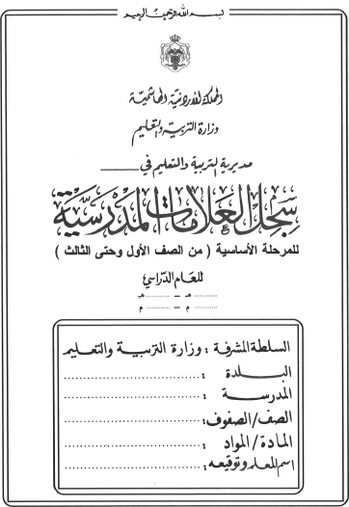

تربية

1441
1442
2019
2020

تربية
تربية

تربية
تربية
تربية

غلاف ازرق
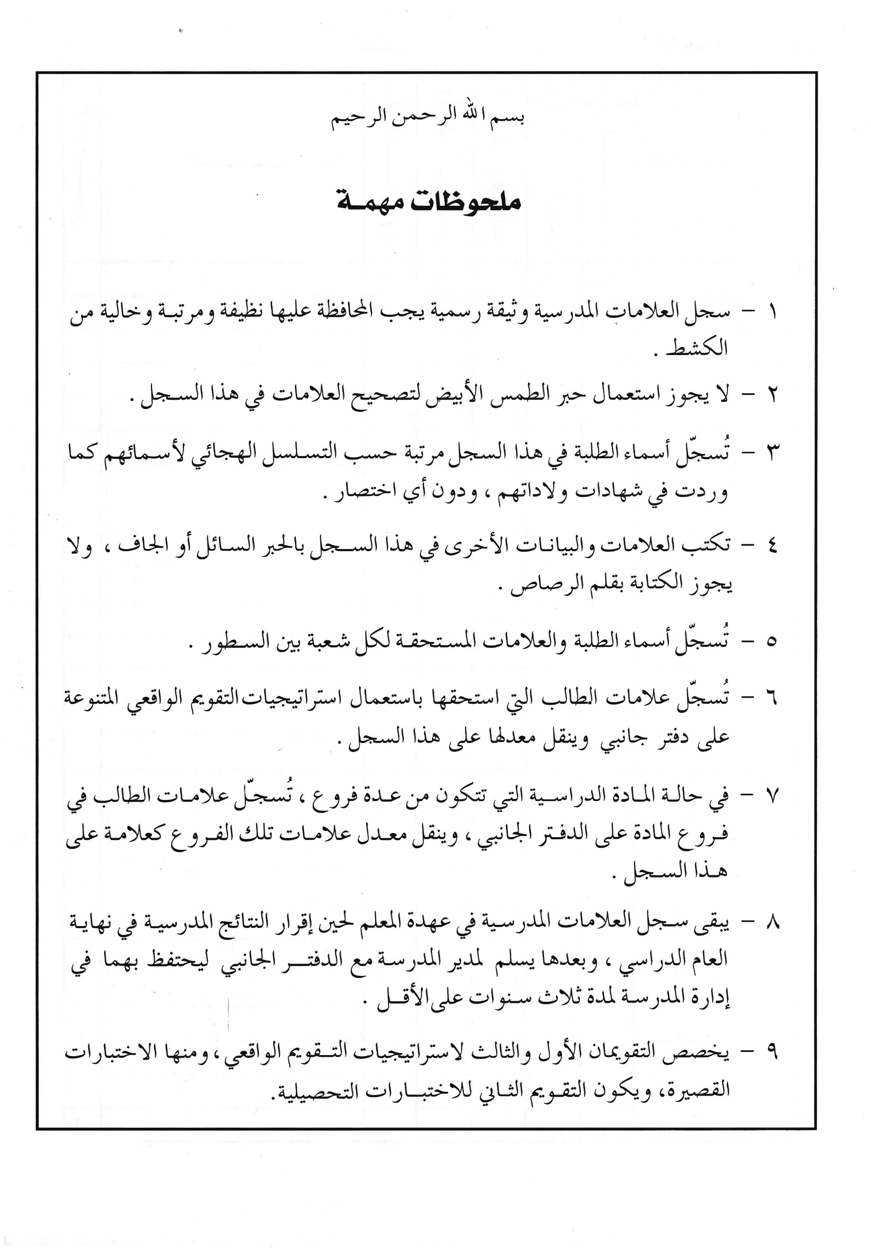
تربية

1441
1442
2019
2020

تربية
تربية

تربية
تربية
تربية

